ZiarnoWYKRESY
Średnie ceny zakupu pszenicy konsumpcyjnej i kukurydzy w przedsiębiorstwach dokonujących zakupu zbóż w układzie tygodniowym

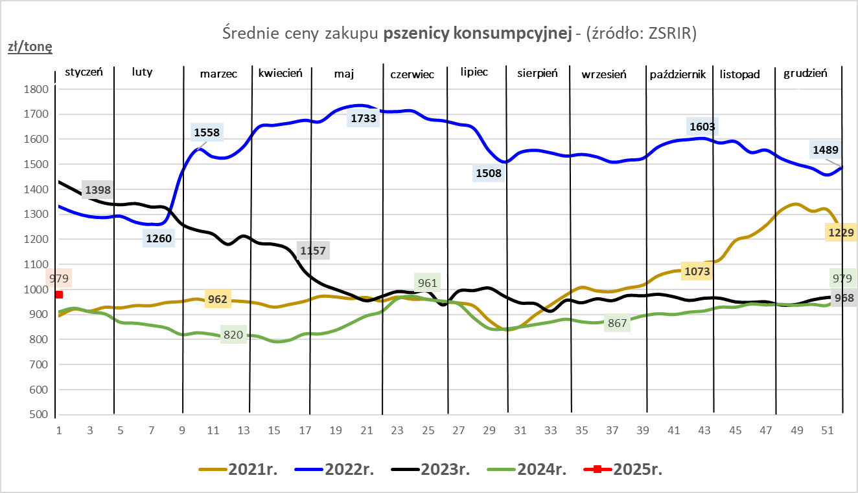
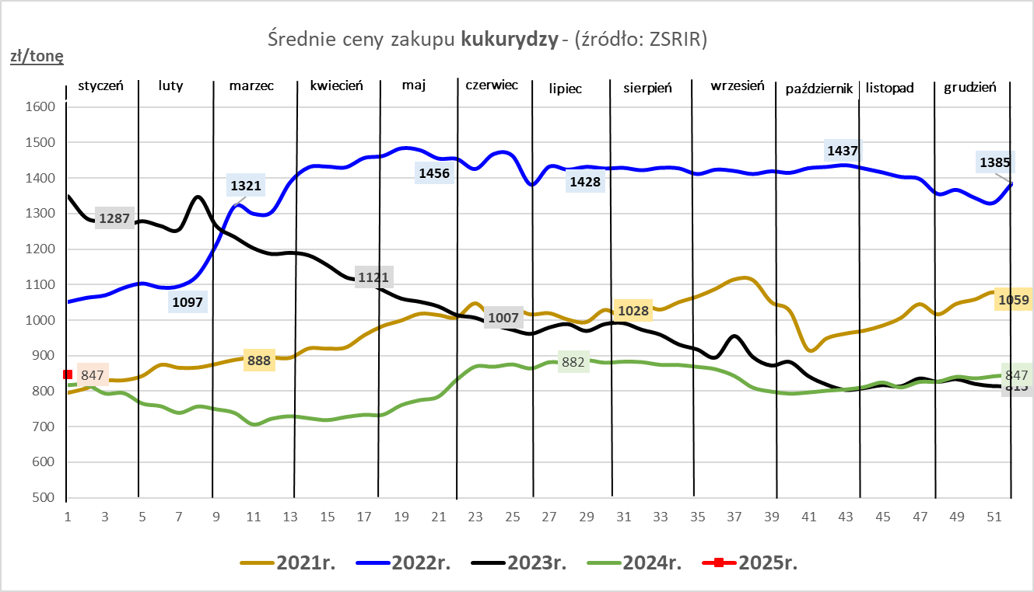

ZiarnoPL_UE_MATIF
Porównanie średnich cen pszenicy konsumpcyjnej i kukurydzy na giełdzie w Paryżu oraz w Polsce i UE
Ceny zbóż w poszczególnych krajach UE dostępne są na stronie | https://agriculture.ec.europa.eu/data-and-analysis/markets/overviews/market-observatories/crops/cereals-statistics_en
W związku z aktualizacją bazy danych KE (nawet do kilku tygodni wstecz) wyliczona średnia cena UE dla poszczególnych zbóż może ulegać zmianie

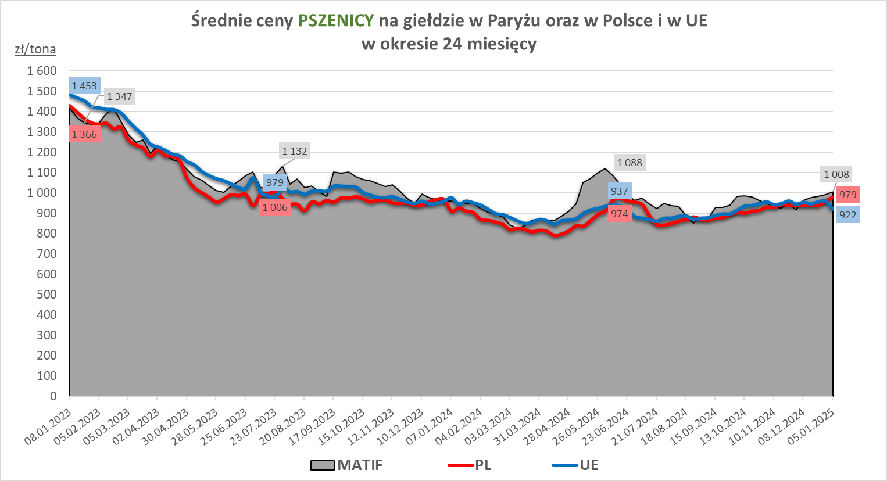
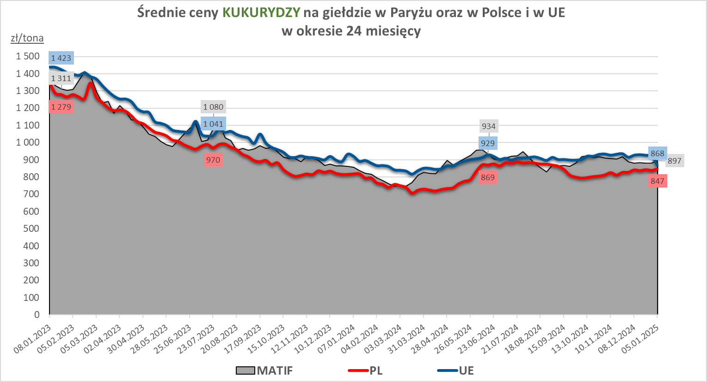

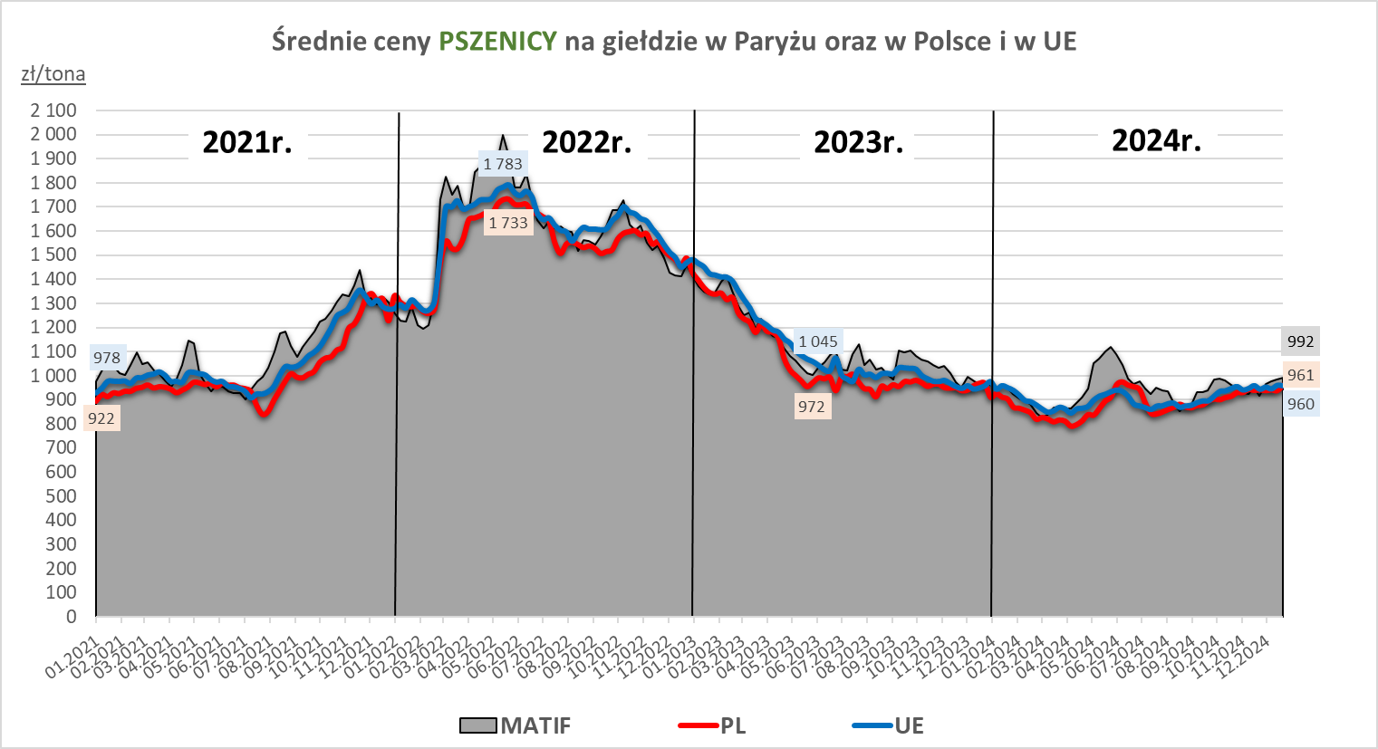
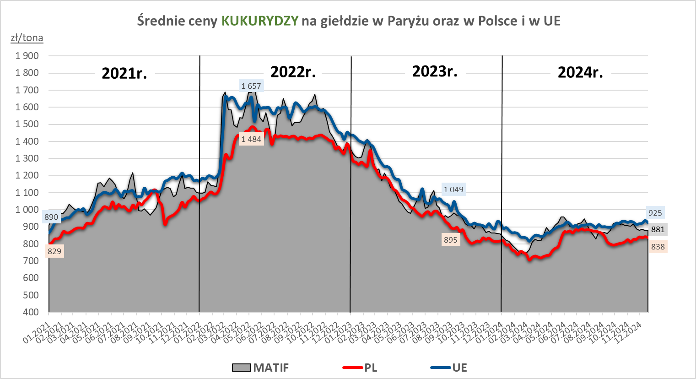

MąkaSPRZED
Średnie ceny sprzedaży mąk w przedsiębiorstwach prowadzących przemiał ziarna zbóż
w okresie: | 30.12.2024r. - 05.01.2025r.

 |  | POLSKA |  |  |  |  | MAKROREGION
 |  |  |  |  |  |  | Centralno-Wschodni |  |  | Południowy |  |  | Północno-Zachodni
MĄKA | TYP MĄKI | Cena [zł/tona] |  | Zmiana | Strukt. obrot. [%] |  | Cena [zł/tona] |  | Zmiana | Cena [zł/tona] |  | Zmiana | Cena [zł/tona] |  | Zmiana
 |  | 2025-01-05 | 2024-12-29 | ceny [%] | 2025-01-05 | 2024-12-29 | 2025-01-05 | 2024-12-29 | ceny [%] | 2025-01-05 | 2024-12-29 | ceny [%] | 2025-01-05 | 2024-12-29 | ceny [%]
PSZENNA detaliczna (1kg) wg rodzaju:
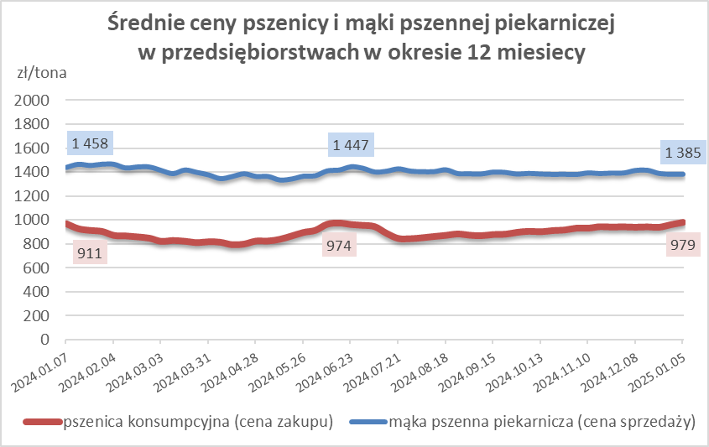
tortowa | 450 | 1,752 | 1,621 | 8.1 | 64.8 | 75.1 | 1,802 | 1,648 | 9.3 | 1,769 | 1,584 | 11.6 | 1,641 | 1,693 | -3.1
wrocławska | 500 | 2,335 | 2,417 | -3.4 | 13.6 | 10.3 | 2,470 | nld | * | nld | nld | * | 1,771 | 1,918 | -7.7
poznańska | 500 | 2,333 | nld | * | 6.8 | 3.9 | 2,411 | nld | * | 2,538 | nld | * | nld | nld | *
krupczatka | 450/500 | nld | 2,050 | * | 0.5 | 0.3 | nld | nld | * | nld | -- | -- | nld | nld | *
luksusowa | 550 | 3,132 | 3,254 | -3.7 | 14.2 | 10.3 | 3,758 | 3,938 | -4.6 | nld | nld | * | 1,885 | 2,025 | -6.9
 | Ogółem | - | - | - | 100.0 | 100.0 | - | - | - | - | - | - | - | - | -
PSZENNA | 450 | 2,137 | 1,984 | 7.7 | 5.1 | 7.6 | 1940 | 1703 | 13.9 | 2367 | 2172 | 9.0 | 1672 | 1632 | 2.5
detaliczna | 500 | 2,499 | 2,451 | 2.0 | 2.0 | 2.4 | 2463 | 2496 | -1.3 | 2913 | 2792 | 4.3 | 1892 | 1850 | 2.3
(paczkowana 1kg) | 550 | 3,141 | 3,295 | -4.7 | 0.7 | 0.7 | 3758 | 3933 | -4.5 | nld | nld | * | 1889 | 2025 | -6.7
 | 650 | nld | 1,412 | * | 0.5 | 1.1 | -- | -- | -- | nld | nld | * | nld | nld | *
 | Ogółem | - | - | - | 8.3 | 11.9 | -- | -- | -- | -- | -- | -- | -- | -- | --
PSZENNA | 450 | 1,665 | 1,682 | -1.0 | 1.5 | 1.5 | 1575 | 1524 | 3.3 | 1776 | 1749 | 1.5 | 1336 | 1356 | -1.5
piekarnicza | 500 | 1,505 | 1,478 | 1.8 | 9.8 | 9.0 | 1572 | 1494 | 5.2 | 1492 | 1481 | 0.7 | 1417 | 1444 | -1.9
(w workach) | 550 | 1,516 | 1,601 | -5.3 | 4.1 | 3.0 | 1734 | 1910 | -9.2 | 1492 | 1521 | -1.9 | 1391 | 1389 | 0.2
 | 650 | 1,509 | 1,441 | 4.7 | 1.8 | 0.8 | 1459 | 1481 | -1.5 | 1548 | nld | * | 1369 | 1340 | 2.2
 | 750 | 1,389 | 1,395 | -0.5 | 8.6 | 6.8 | 1391 | 1388 | 0.2 | 1418 | 1452 | -2.4 | 1332 | 1291 | 3.2
 | 850 | 1,445 | 1,466 | -1.4 | 0.4 | 0.1 | 1480 | nld | * | -- | -- | -- | nld | nld | *
 | Ogółem | - | - | - | 26.2 | 21.3 | - | - | - | - | - | - | - | - | -
PSZENNA | 450 | 1,343 | nld | * | 1.9 | 0.5 | nld | -- | -- | 1357 | nld | * | -- | -- | --
piekarnicza | 500 | 1,347 | 1,341 | 0.4 | 12.4 | 11.5 | 1335 | 1325 | 0.8 | 1362 | 1368 | -0.5 | 1370 | 1400 | -2.2
(luzem) | 550 | 1,393 | 1,416 | -1.6 | 20.3 | 24.7 | 1342 | 1379 | -2.7 | 1423 | 1449 | -1.8 | 1350 | 1325 | 1.8
 | 650 | 1,286 | 1,270 | 1.3 | 6.9 | 7.7 | 1261 | 1266 | -0.4 | 1377 | 1300 | 5.9 | nld | nld | *
 | 750 | 1,281 | 1,275 | 0.5 | 12.0 | 12.0 | 1292 | 1293 | -0.1 | 1262 | 1279 | -1.4 | 1299 | 1245 | 4.4
 | 850 | nld | 1,206 | * | 0.8 | 1.2 | nld | 1207 | * | -- | nld | -- | -- | -- | --
 | Ogółem | - | - | - | 54.4 | 57.6 | - | - | - | - | - | - | - | - | -
ŻYTNIA | 580 | 1,235 | 1,238 | -0.3 | 0.2 | 0.2 | 1183 | nld | * | nld | 1316 | * | nld | nld | *
piekarnicza | 720 | 1,278 | 1,254 | 1.9 | 3.6 | 2.3 | 1271 | 1259 | 0.9 | 1272 | 1292 | -1.5 | 1295 | 1207 | 7.3
(w workach) | 2000 | 1,281 | 1,179 | 8.7 | 0.3 | 0.4 | 1228 | 1127 | 9.0 | nld | nld | * | 1356 | 1219 | 11.3
 | Ogółem | - | - | - | 4.1 | 2.9 | - | - | - | - | - | - | - | - | -
ŻYTNIA | 580 | 1,151 | nld | * | 0.1 | 0.0 | nld | -- | -- | nld | -- | -- | -- | nld | --
piekarnicza | 720 | 1,041 | 1,041 | 0.0 | 6.7 | 6.2 | 1014 | 1011 | 0.3 | 1080 | 1069 | 1.1 | 1079 | 1104 | -2.3
(luzem) | 2000 | nld | nld | * | 0.2 | 0.1 | nld | nld | * | -- | -- | -- | -- | -- | --
 | Ogółem | - | - | - | 7.0 | 6.3 | - | - | - | - | - | - | - | - | -
 |  |  |  | Ogółem | 100.0 | 100.0

MąkaZAK
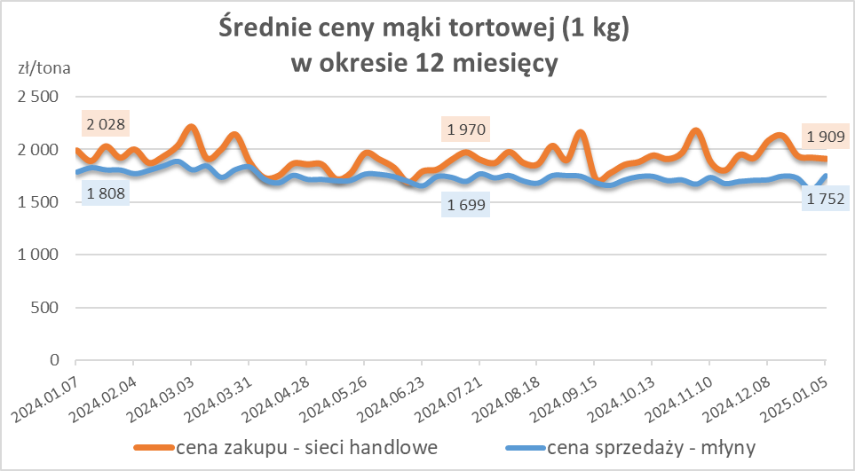
Średnie ceny zakupu mąki pszennej (ważniejszych rodzajów) płacone przez podmioty handlu detalicznego
w okresie: | 30.12.2024r. - 05.01.2025r.

Towar |  | POLSKA
 |  | Cena [zł/tona] |  | Zmiana
 |  | 2025-01-05 | 2024-12-29 | ceny [%]
PSZENNA detaliczna (1kg) wg rodzaju | Tortowa 450 | 1,909 | 1,920 | -0.6
 | Luksusowa 550 | 1,788 | 1,715 | 4.3
 | Wrocławska 500 | 2,951 | 2,600 | 13.5

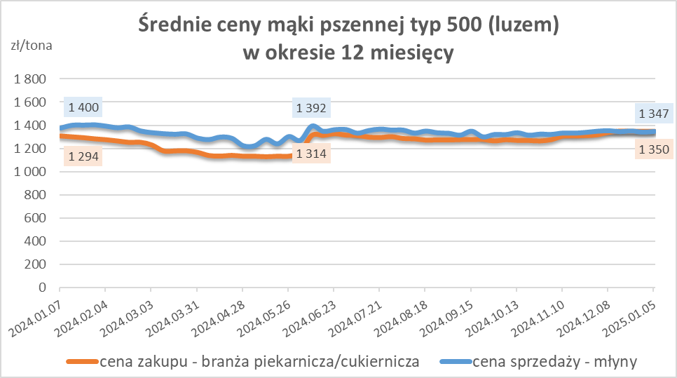
Średnie ceny zakupu mąki (ważniejszych rodzajów) płacone przez podmioty branży piekarsko-cukierniczej
w okresie: | 30.12.2024r. - 05.01.2025r.

Towar | Typ | POLSKA
 |  | Cena [zł/tona] |  | Zmiana
 |  | 2025-01-05 | 2024-12-29 | ceny [%]
Pszenna luzem | 500 | 1,350 | 1,349 | 0.1
 | 750 | 1,259 | 1,250 | 0.7
Żytnia luzem | 720 | 1,008 | 1,011 | -0.2
Pszenna w workach | 500 | nld | nld | *
 | 750 | nld | nld | *
Żytnia w workach | 720 | nld | 1,032 | *

HZ wykresy og.
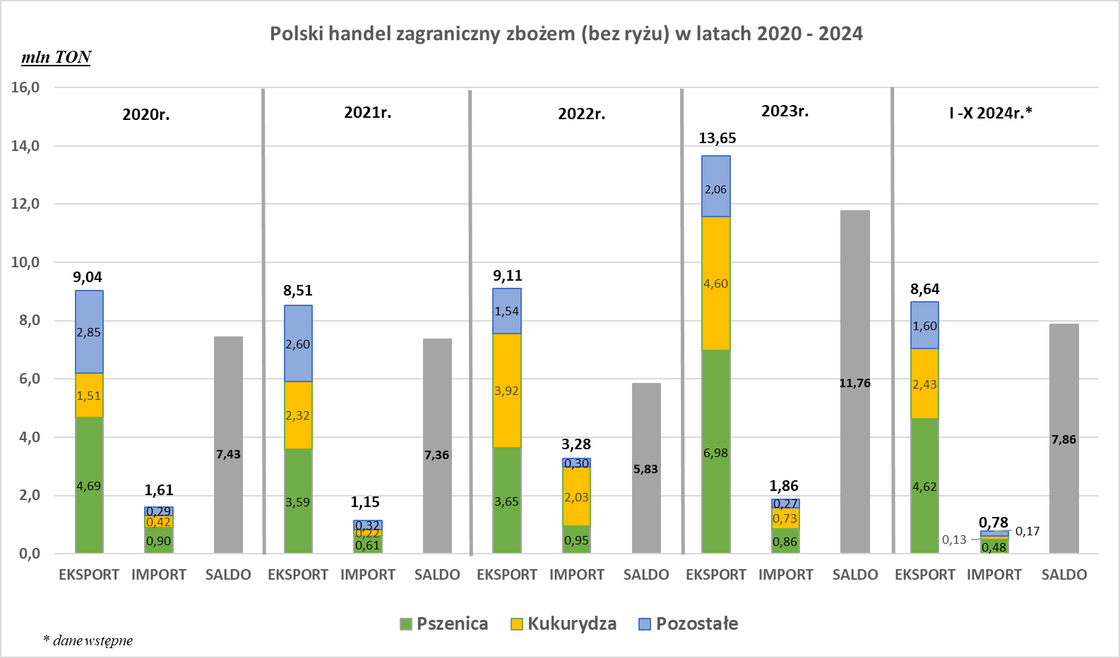
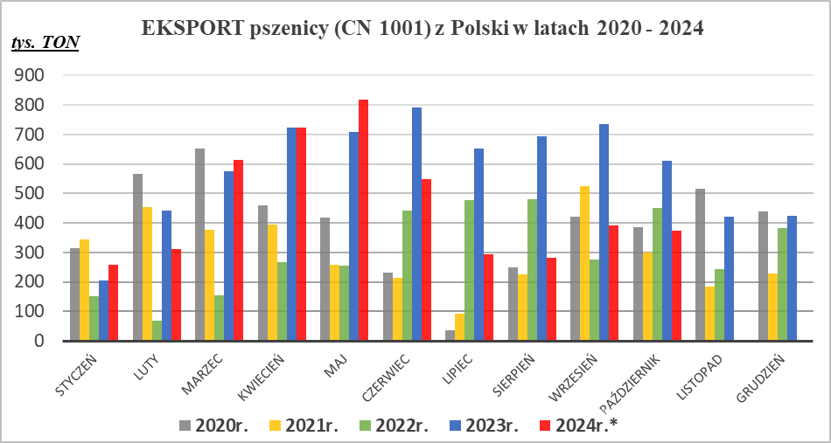
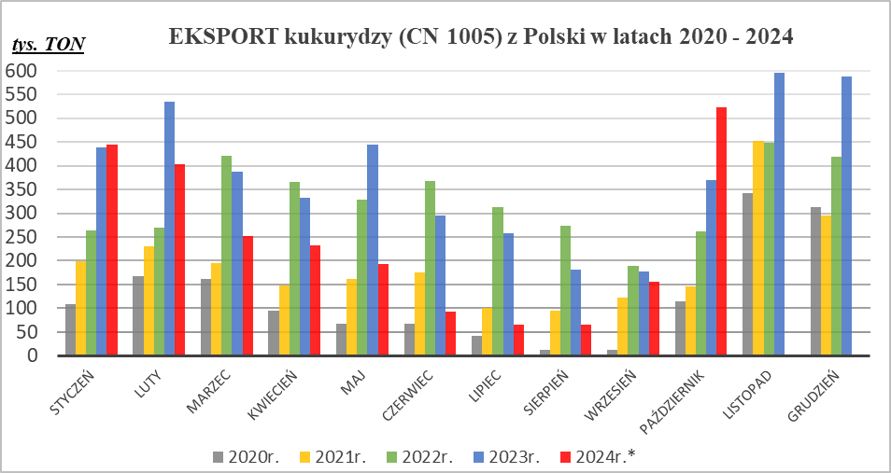

* - Dane wstępne | * - Dane wstępne

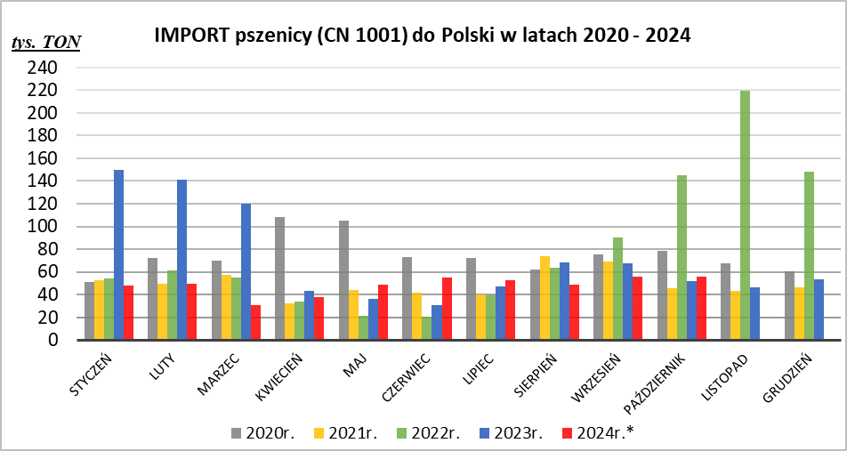
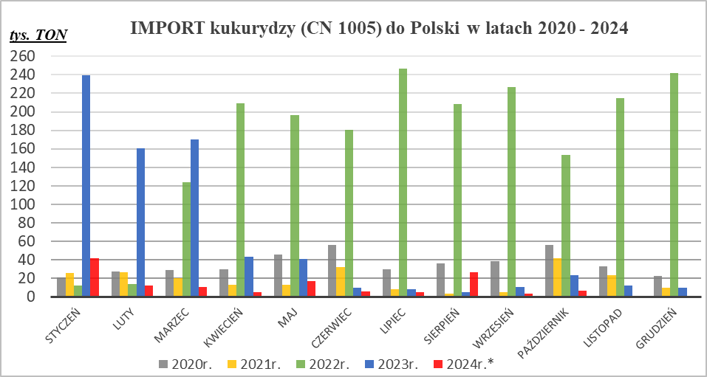

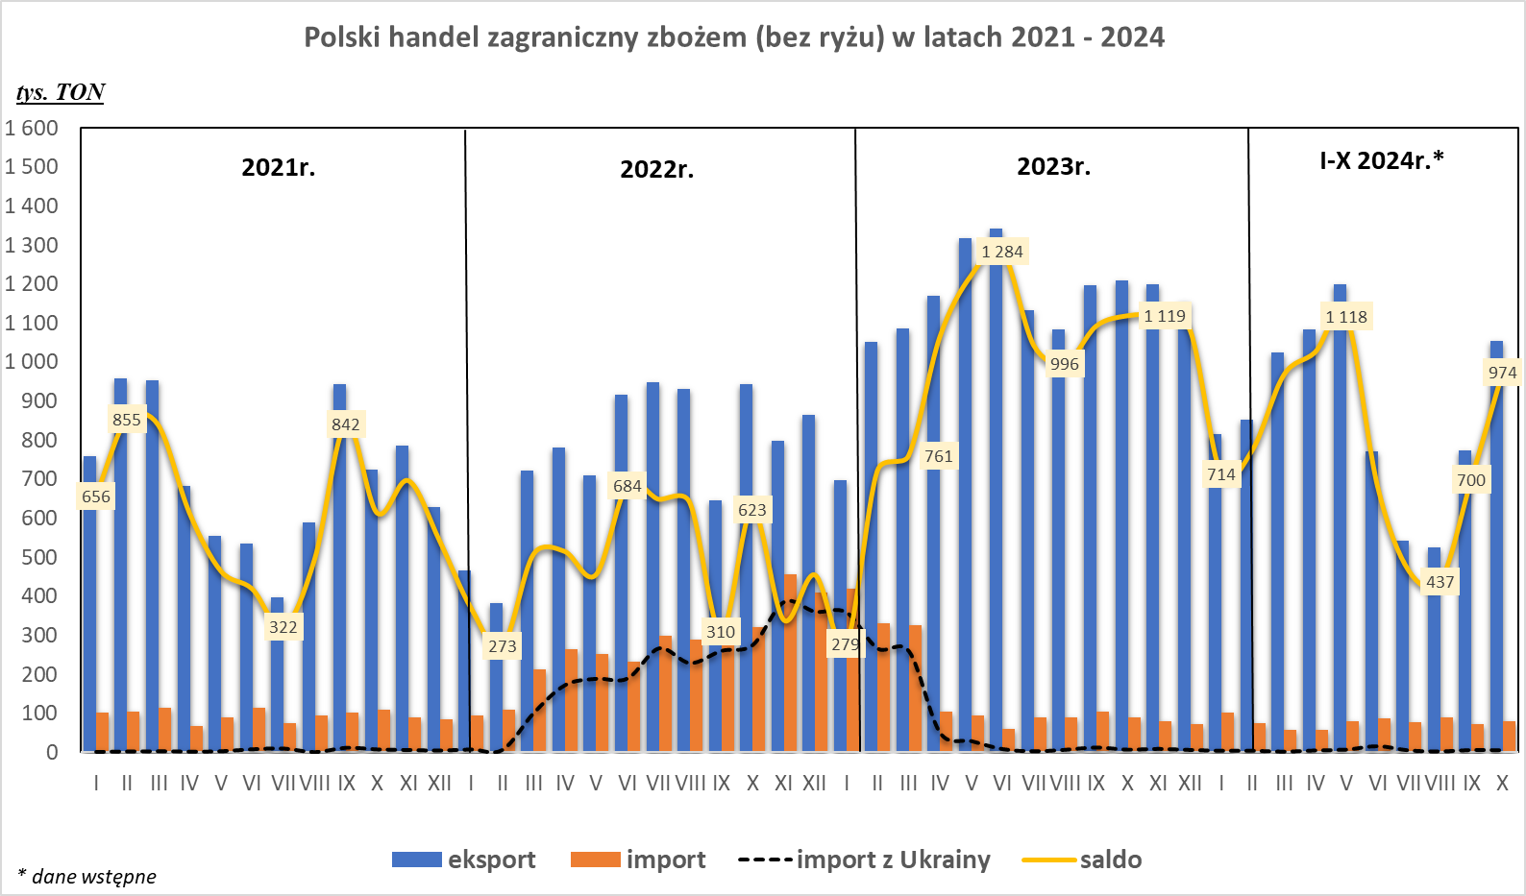

* - Dane wstępne | * - Dane wstępne

